Скидка
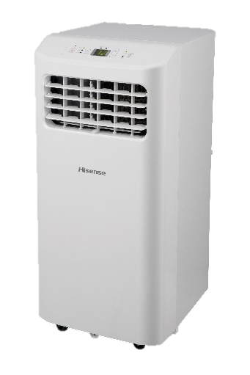
СИСТЕМЫ
КОНДИЦИОНИРОВАНИЯ
ПРАЙС-ЛИСТ 2023

ОБОРУДОВАНИЕ HISENSE
Тип оборудования |  | Ваша скидка от дилерской цены, %
Бытовые INVERTER сплит-системы и сплит-системы с приточной вентиляцией |  | 7.0%
Бытовые ON OFF сплит-системы |  | 7.0%
Мульти сплит-системы FREE MATCH DC INVERTER |  | 7.0%
Аксессуары RAC&LCAC&FM |  | 7.0%
Полупромышленные сплит-системы HEAVY CLASSIC и HEAVY DC INVERTER |  | 7.0%
Мобильные кондиционеры |  | 7.0%
Очистители воздуха |  | 5.0%
Аксессуары для мобильных кондиционеров |  | 5.0%
Бытовые ON OFF сплит-системы | Бытовые INVERTER сплит-системы и сплит-системы с приточной вентиляцией

Полупромышленные сплит-системы HEAVY СLASSIC | Полупромышленные сплит-системы HEAVY DC INVERTER
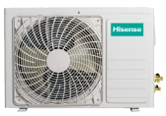 | 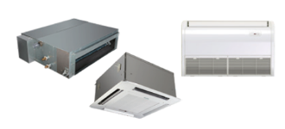 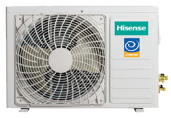
Мульти сплит-системы FREE MATCH DC INVERTER | Очистители
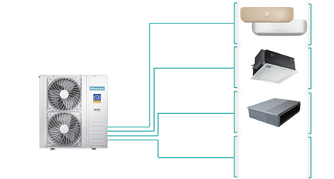 | 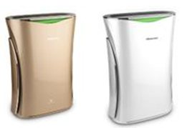

Мобильные кондиционеры

КРАТКИЙ ПРАЙС СПЛИТЫ
ООО "ТЕХНОКЛИМАТ-Т"
Прайс-лист от 12.09.2023
Модель | Мощность, кВт |  | Габариты блока (ДхВхГ), мм |  | Розничная цена, руб.
 | охл. | нагр. | Внутренний | Наружный | Комплект
LUX Design SUPER DC Inverter R32
AS-10UW4RVETS00 | 2,6(0,8-3,5) | 2,8(0,8-3,5) | 928×270×217 | 715×482×240 | 58,000
AS-13UW4RVETS00 | 3,5(1,2-4,1) | 4,0(1,6-4,3) | 928×270×217 | 715×482×240 | 64,500
PREMIUM Design SUPER DC Inverter 2023
AS-10UW4RVETG01 | 2,6(0,8-3,5) | 2,8(0,8-3,5) | 950x272x207 | 715x482x240 | 54,000
AS-13UW4RVETG01 | 3,5(1,2-4,1) | 4,0(1,6-4,3) | 950x272x207 | 715x482x240 | 57,500
AS-18UW4RXATG03 | 5,0(1,0-6,0) | 5,6(1,6-6,25) | 1050x320x235 | 810x585x280 | 91,000
CHAMPAGNE CRYSTAL SUPER DC Inverter 2022
AS-10UW4RVETG00(С) | 2,6(0,8-3,5) | 2,8(0,8-3,5) | 950x272x207 | 715x482x240 | 58,000
AS-13UW4RVETG00(С) | 3,5(1,2-4,1) | 4,0(1,6-4,3) | 950x272x207 | 715x482x240 | 62,000
RED CRYSTAL SUPER DC Inverter
AS-10UW4RVETG00(R) | 2,6(0,80-3,5) | 2,8(0,8-3,5) | 950x272x207 | 715x482x240 | 53,000
AS-13UW4RVETG00(R) | 3,5(1,2-4,1) | 4,0(1,6-4,3) | 950x272x207 | 715x482x240 | 56,500
SILVER CRYSTAL DC Inverter 2023 A++
AS-10UW4RVETG01(S) | 2,8(1,6-3,3) | 2,8(1,6-3,0) | 950x272x207 | 715x482x240 | 58,000
AS-13UW4RVETG01(S) | 3,75(1,0-4,0) | 3,9(1,2-4,1) | 950x272x207 | 715x482x240 | 61,500
EXPERT PRO DC Inverter 2023 R32
AS-10UW4RYDTV02 | 2,7(0,6-3,2) | 2,8(0,6-3,2) | 864×270×210 | 660×486×240 | 47,500
AS-13UW4RYDTV03 | 3,75(0,65-3,86) | 4,0(0,65-4,14) | 864×270×210 | 660×486×240 | 52,000
AS-18UW4RXATV00 | 5,0(1,0-6,0) | 5,6(1,6-6,25) | 1050×320×235 | 810x585x280 | 81,000
AS-18UW4RXATV03 | 5,0(1,0-6,0) | 5,6(1,6-6,25) | 1050×320×235 | 810x585x280 | 85,000
AS-24UW4RBBTV00 | 7,0(2,5-8,0) | 7,6(2,5-8,5) | 1213x238x315 | 860x650x310 | 99,000
ZOOM DC Inverter 2023 Wi-Fi ready
AS-07UW4RYRKB00 | 2,3(0,65-2,6) | 2,3(0,7-2,8) | 832×256×203 | 660×482×240 | 44,000
AS-09UW4RYRKB05 | 2,75(0,6-3,1) | 2,9(0,58-3,8) | 832×256×203 | 660×482×240 | 46,500
AS-13UW4RYRKB04 | 3,7(1,0-3,9) | 3,75(0,9-4,0) | 832×256×203 | 660×482×240 | 52,000
AS-18UW4RMSKB01 | 5,65(1,25-5,8) | 5,75(1,1-5,9) | 943×300×245 | 780×540×260 | 81,000
AS-24UW4RBTKB00 | 7,55(1,65-7,7) | 7,53(1,3-7,6) | 1039×325×237 | 860x650x310 | 98,500
SMART DC Inverter
AS-07UW4RYDDB00 | 2,15(0,65-2,5) | 2,15(0,65-2,5) | 745×270×214 | 660x482x240 | 44,000
AS-09UW4RYDDB05 | 2,7(0,5-2,9) | 2,7(0,43-2,95) | 745×270×214 | 660x482x240 | 46,500
AS-11UW4RYDDB02 | 3,3(1,0-3,7) | 3,3(0,9-3,7) | 745×270×214 | 660x482x240 | 48,000
AS-13UW4RYDDB03 | 3,6(0,65-3,66) | 3,9(0,65-3,94) | 745×270×214 | 660×486×240 | 52,000
AS-18UW4RMADB02 | 5,65(1,8-5,9) | 5,95(1,5-6,3) | 915×315×236 | 780×540×260 | 80,000
AS-24UW4RFBDB00 | 7,0(1,8-7,5) | 7,0(1,9-7,5) | 1085×315×236 | 860×650×310 | 98,000
NEO Premium Classic A
AS-07HW4SYDTG035 | 2.10 | 2.20 | 880x275x207 | 660x482x240 | 32,000
AS-10HW4SYDTG5 | 2.70 | 2.75 | 880x275x207 | 660x482x240 | 35,000
AS-13HW4SVDTG5 | 3.70 | 3.75 | 880x275x207 | 715x482x240 | 44,000
AS-18HW4SMATG015 | 5.30 | 5.35 | 1050x320x235 | 780×540×260 | 72,500
AS-24HW4SBATG005 | 7.20 | 7.40 | 1050x320x235 | 860x650x310 | 89,000
BLACK CRYSTAL Classic A
AS-07HW4SYDTG035В | 2.10 | 2.10 | 880x275x207 | 660x482x240 | 36,000
AS-10HW4SYDTG5B | 2.70 | 2.70 | 880x275x207 | 660x482x240 | 39,000
AS-13HW4SVDTG5В | 3.70 | 3.70 | 880x275x207 | 715x482x240 | 50,000
NEO Classic A R32
AS-07HR4RYDDC00 | 2.25 | 2.25 | 800x270x214 | 660×482×240 | 30,000
AS-09HR4RYDDC00 | 2.55 | 2.55 | 800x270x214 | 660×482×240 | 32,000
AS-12HR4RYDDC00 | 3.20 | 3.20 | 800x270x214 | 660×482×240 | 41,000
AS-18HR4RMADC00 | 5.20 | 5.20 | 977x315x236 | 780x540x260 | 67,000
AS-24HR4RBADC00 | 7.00 | 7.00 | 977x315x236 | 860x650x310 | 82,000
BASIC A R32
AS-07HR4RYDDL03 | 2.25 | 2.40 | 800x270x214 | 660×482×240 | 29,000
AS-24HR4RBADL00 | 7.00 | 7.30 | 977x315x236 | 780x540x260 | 78,000

